Resultado y aprobación de cambi
CM-001
Campo
Evidencia de cambio | 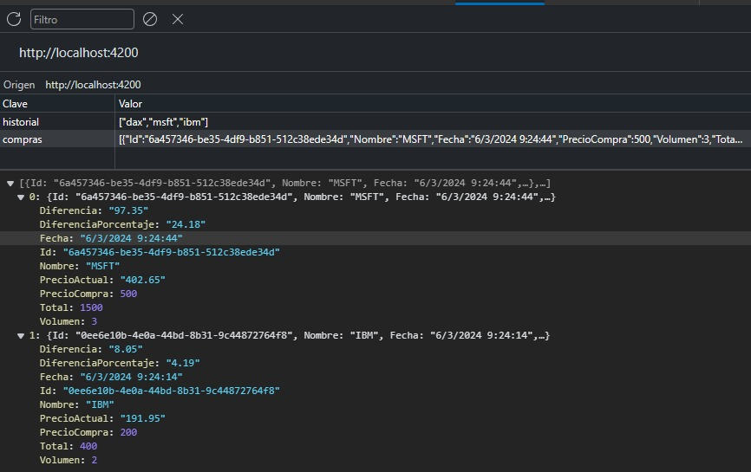
Proceso de cambio | Se cambió el lugar de almacenamiento de los datos
Resultado de cambio | Los datos ahora son persistentes

CM-002
Campo
Evidencia de cambio
Proceso de cambio | Se añadió un filtro a las columnas de nombre
Resultado de cambio | Los datos pueden organizarse por nombre

CM-003
Campo
Evidencia de cambio | 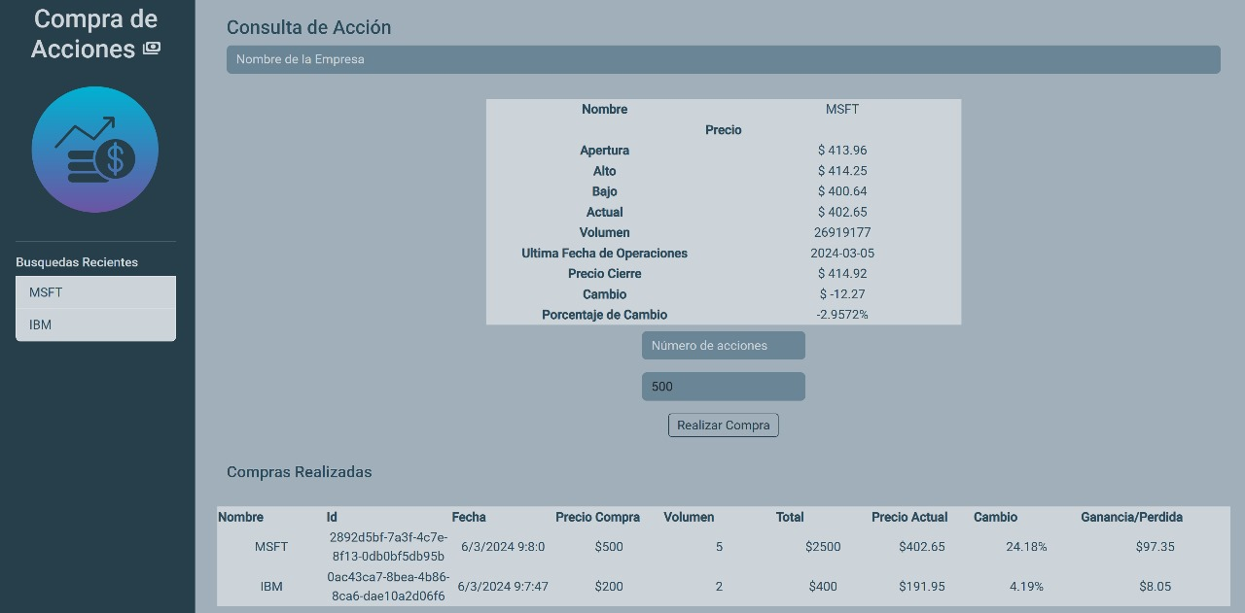
Proceso de cambio | Se añadieron dos columnas que consultan con la API la ganancia o pérdida
Resultado de cambio | Ahora es posible visivbilizar el porcentaje de cambio y la cantidad de ganancia o pérdida

